Evidencias
p1 | Insert simultaneos - Prueba de concurrencia
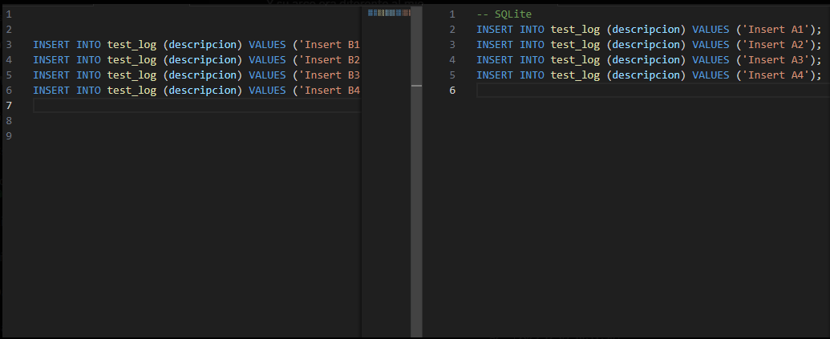

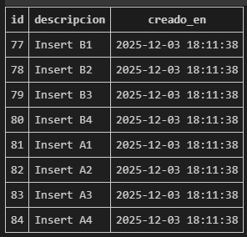

p2 | Cargue de registros masivo

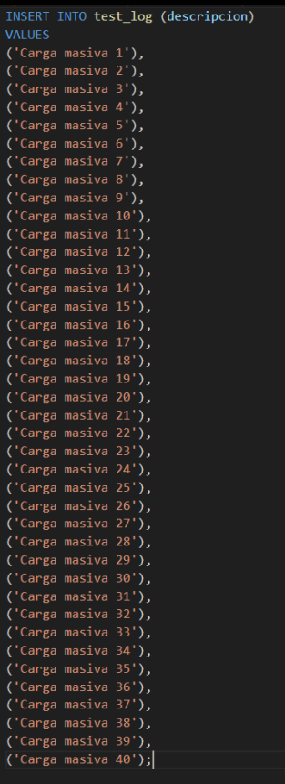
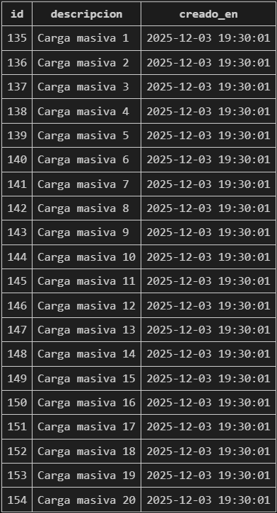
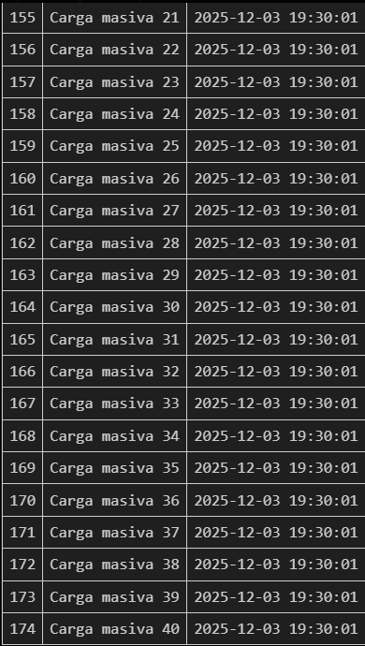

p3 | Inserción basado en una consulta

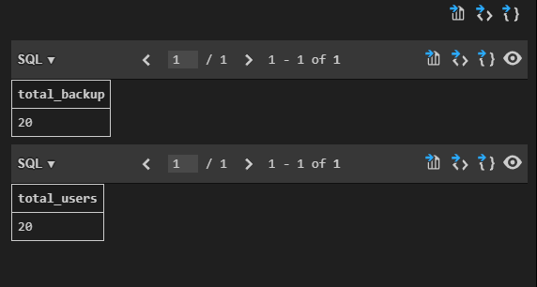

p4 | Generar una consulta en base al resutado de la subconsulta

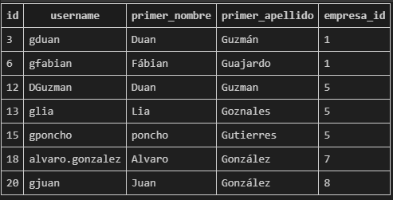

p5 | Join - Diferencia de informacion entre dos tablas

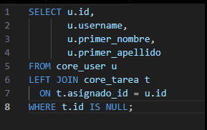
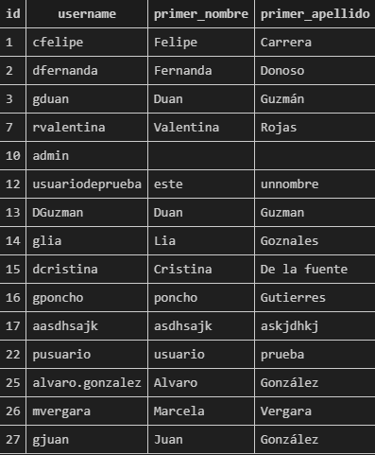

p6 | Exportar la informacion de la tabla a un archivo
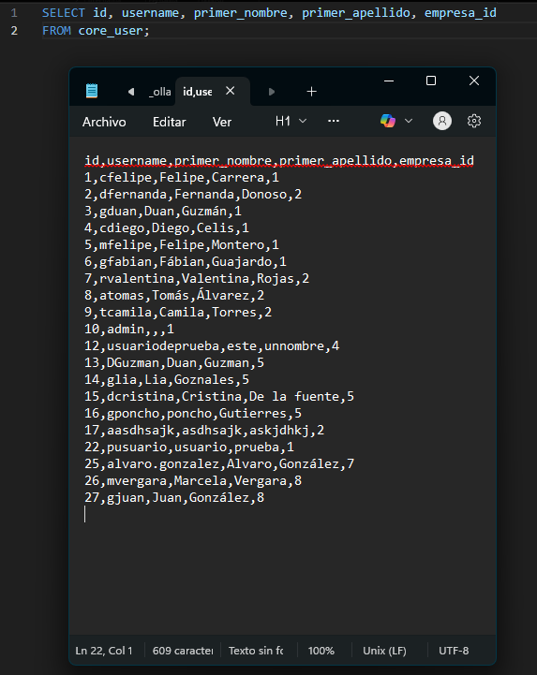

p7 | Funciones varias
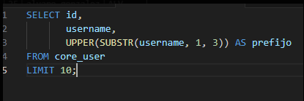
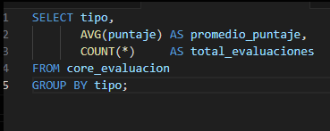

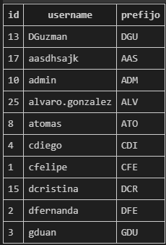

p8 | Eliminar todo los registros de una tabla

p9 | Eliminar un rango de registros de una tabla
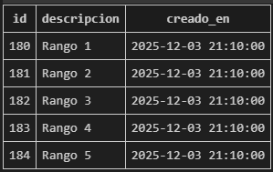



p10 | Elminar un rango de registros de una tabla y recuperarlos con roll back
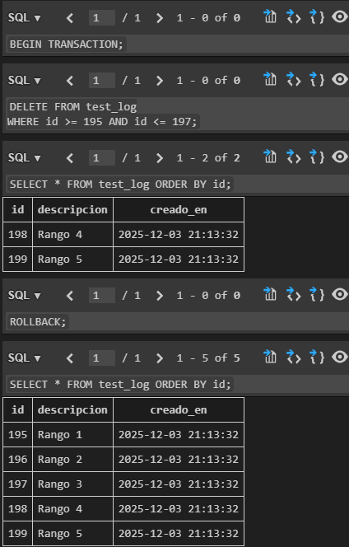

p11 | Actualizacion a un campo
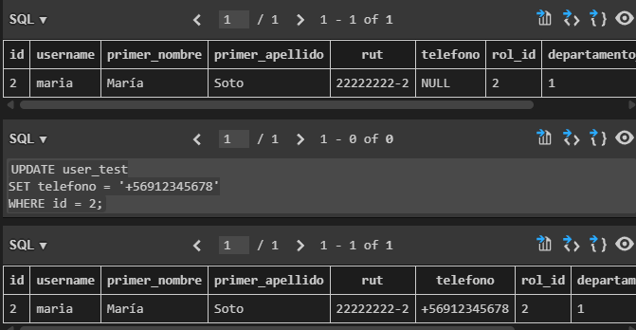

p12 | Actualizacion a un campo - en cascada
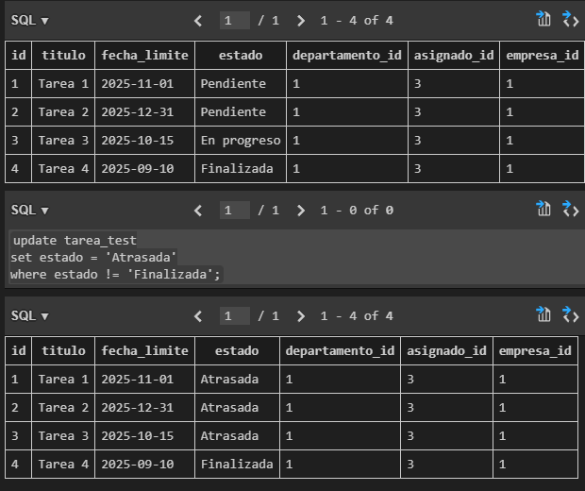

p13 | Actualizacion a un campo realizando un campo - realizando una condición
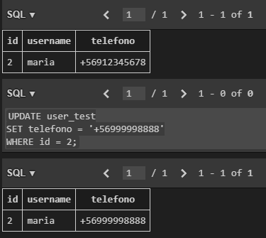

p14 | Realizacion de backup de toda la base de datos

p16 | Prueba de inserción mientras el sistema esta sobrecargado
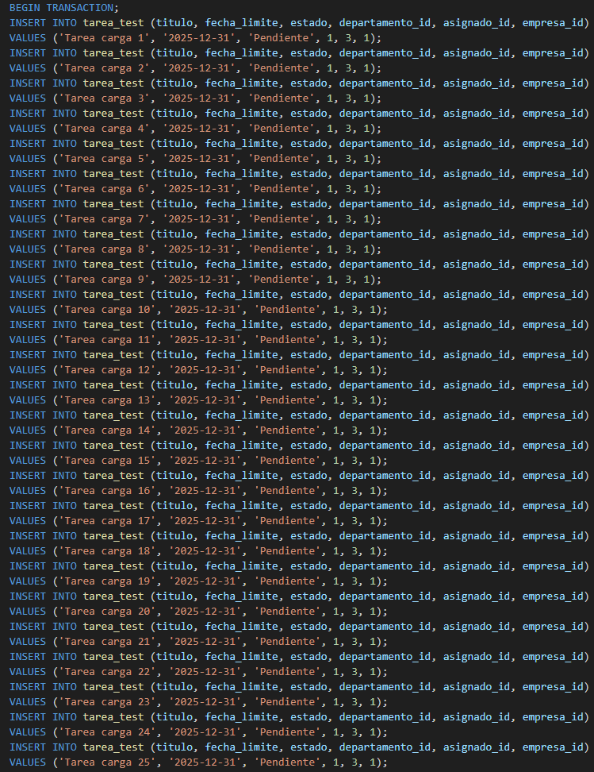
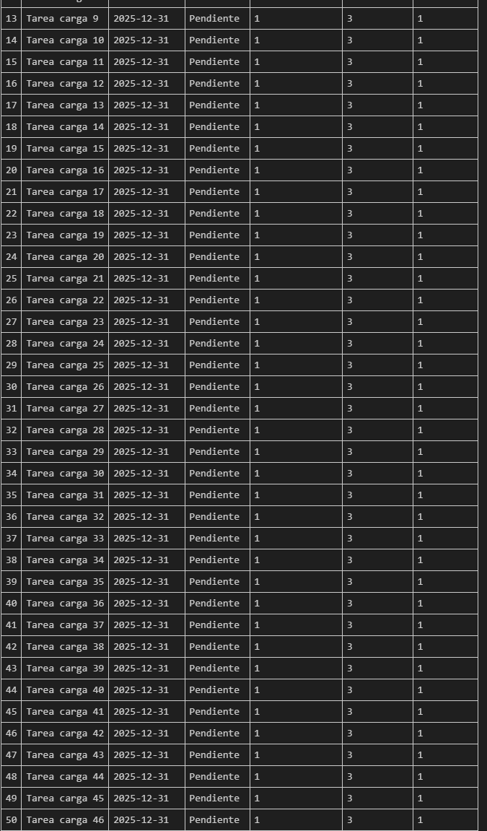
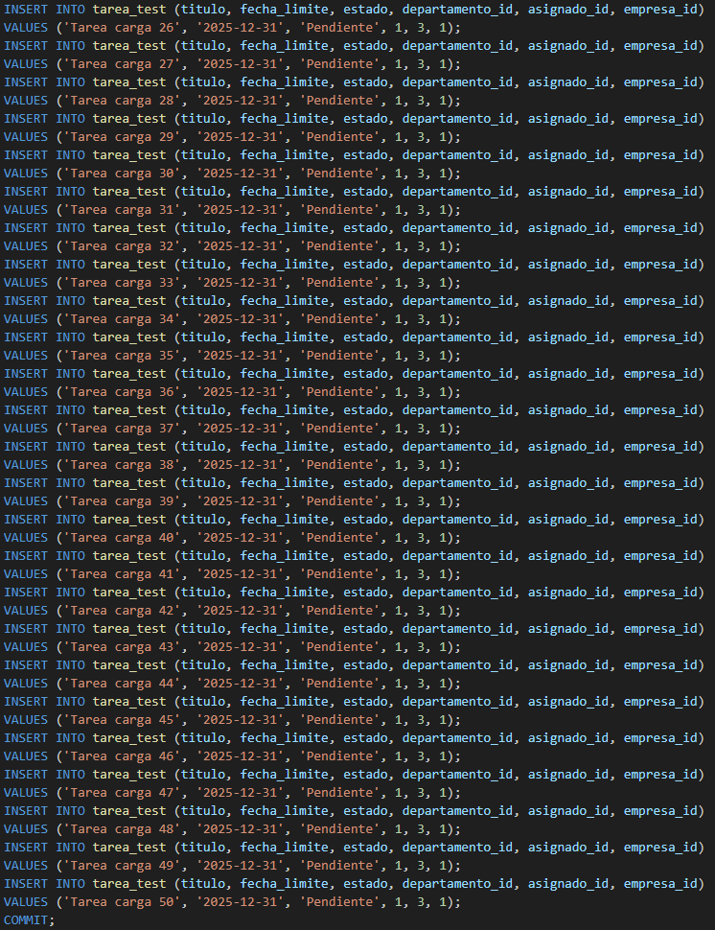

p17 | Prueba de consulta mientras el sistema esta sobrecargado
 | Se realizaron 47 selects y todos devolvieron la información correcta
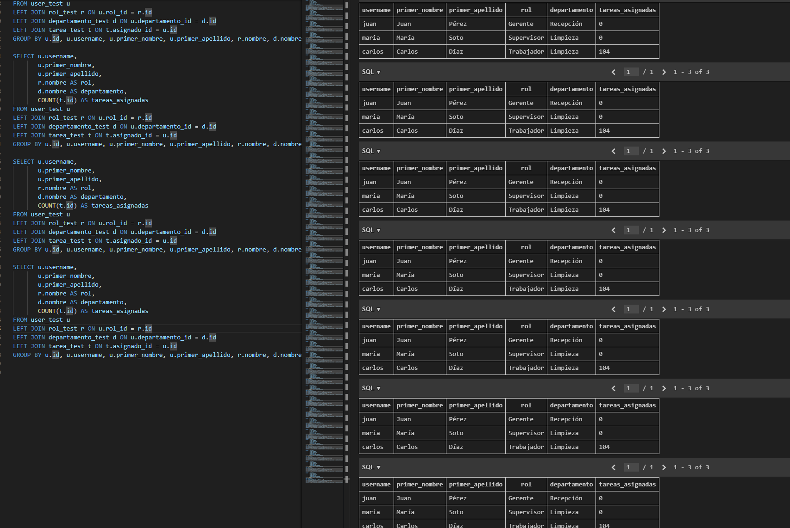

p18 | Prueba de actualizacion mientras el sistema esta sobrecargado

 | Se actualizaron 46 filas correctamente

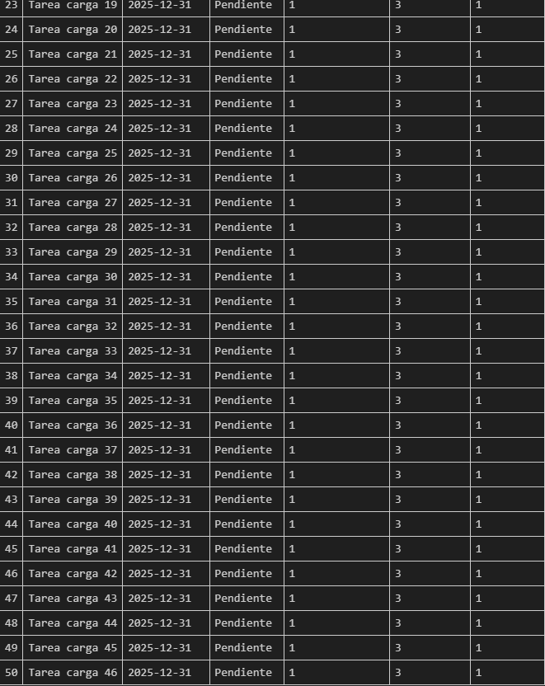

p19 | Prueba de eliminacion mientras el sistema esta sobrecargado

 | Se eliminaron 50 filas correctamente

